Reclamos
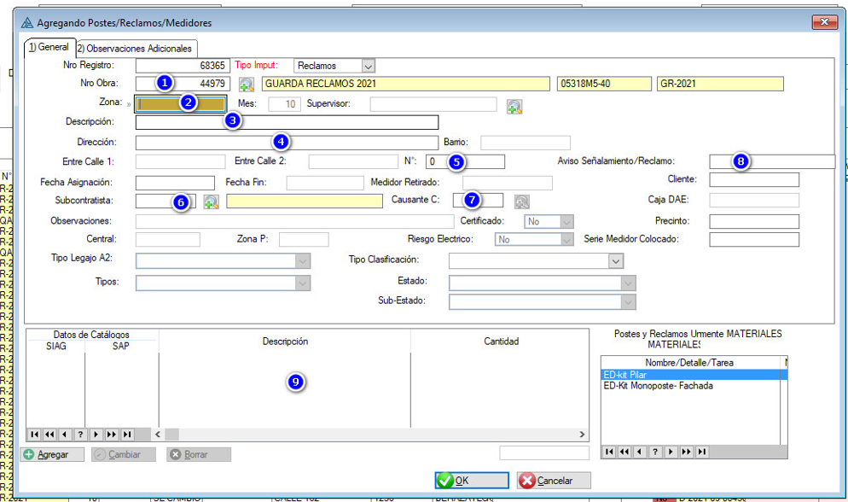

 |  | grupo y causante los del usuario

 |  | Datos a completar (tabla ObrasPostes):
 |  | Nro Obra
 |  | Zona
 |  | Descripcion/Nombre: (el campo se llama TERMINAL)
 |  | Direccion
 |  | N° (campo NUMERACION)
 |  | Subcontratista (campo CODIGO GRUPO)
 |  | Causante C (campo CODIGOCAUSANTE)
 |  | AS/N° Reclamo: (campo ASTICKET)
 |  | TipoImput | Cargarle la palabra Reclamos

 |  | GRXX | vacio
 |  | GRYY | vacio
 |  | IDUsrln | Poner el IDUsuario logueado
 |  | ObservacionAdicional | App
 |  | FechaCarga | Fecha del dia
 |  | Riewgo Electrico | No
 |  | CERTIFICADO | No
 |  | FECHAASIGNACION | Fecha del dia
 |  | MES | Poner el numero

Este listado lo vamos a sacar de la tabla Catalogos
 |  | catCodigo |  | SIAG
 |  | catCatalogo | Descripcion
 | Los 31 materiales de Rowing: | codigoSAP |  | SAP
 | SELECT catCodigo, CodigoSap, catCatalogo
 | FROM Catalogos | select * from Catalogos where VerEnReclamosApp=1 AND Modulo=MODULO USUARIO
 | WHERE VerEnReclamosApp=1 AND Modulo='Rowing'
 | ORDER BY catCatalogo | guardar en tabla ObrasPostesCajasDetalle

 |  | Prueba (luego borrar):
 |  | Obra | 37579
 |  | NROREGISTRO

